Programacion 2025


Capítulo | 5180 | DIRECCION CENTRAL DEL SERVICIO NACIONAL DE SALUD
Subcapítulo | 01 | DIRECCION CENTRAL DEL SERVICIO NACIONAL DE SALUD
Unidad Ejecutora | 0017 | HOSPITAL GENERAL DE ESPECIALIDADE MARIO TOLENTINO DIPP

DETALLE FORMULACION 2023 |  |  |  |  |  | Programación Física y Financiera Anual |  |  |  |  |  |  |  | Ejecución Física Financiera Anual
PROGRAMA | PRODUCTOS | BENEFICIARIO | UNIDAD DE MEDIDA | Presupuesto Formulado 2024 | Meta Formulada 2025 | 1er. Trimestre enero-marzo |  | 2do. Trimestre abril-junio |  | 3er. Trimestre julio-septiembre |  | 4to. Trimestre octubre-diciembre |  | 1ER. Trimestre Enero-marzo
 |  |  |  |  |  | Programación Física | Programación Financiera | Programación Física | Programación Financiera | Programación Física | Programación Financiera | Programación Física | Programación Financiera | Ejecución Física | Ejecución Financiera
Programa presupuestario según la estructura programática | Bien o servicio que entrega la institución. Se identifica en la estructura programática. | Usuarios que están siendo o han sido favorecidos con el bien o servicio. Se identifica en la ficha del producto como un atributo. | Es un enunciado que determina una medida sobre el nivel del logro en el resultado, entrega de productos y/o realización de actividades. Se identifica en la ficha del producto como un atributo. | Monto presupuestario formulado para el producto | Meta física formulada para el producto
13 Provición de servicios de salud en establecimiento de autogestión. | 7902-Personas acceden a servicios de salud especializados del Hospital General de especialidades Mario Tolentino Dipp. | POBLACION GENERAL | Número de atenciones por tipo de servicio | 675,000,000.00 | 365,823 | 76,859 | 0.00 | 126,226.00 | 202,500,000.00 | 80,410.00 | 202,500,000.00 | 82,328.00 | 270,000,000.00 | 129,706 | 155,807,842.39

Preparado por: |  | Revisado por: |  | Autorizado por:
Francisco Canela |  | Lic. Kelvin Segura |  | Miguel A. Guzman
Encargado de Planificación |  | Coordinador Administrativo-Financiero |  | Director General

Hoja1
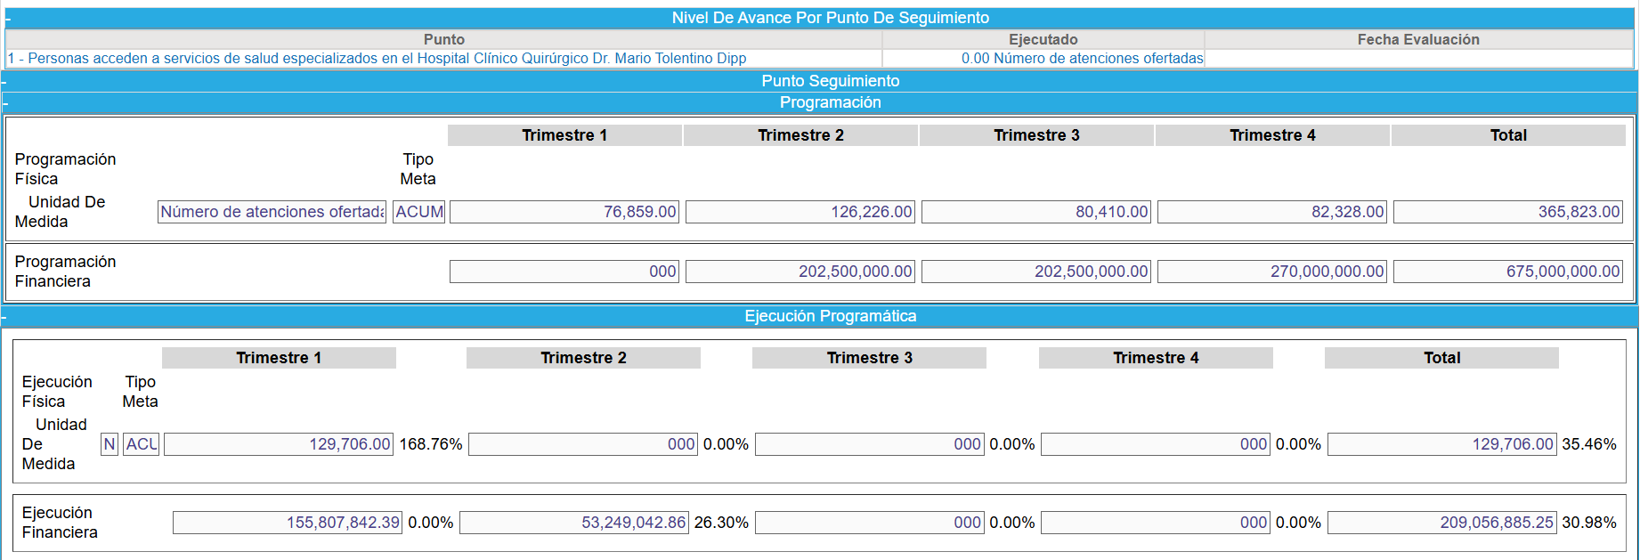
 | T1 | T2 | T3 | T4
PROGRAMACION FISICA | 76,859.00 | 126,226.00 | 80,410.00 | 82,328.00 | 365,823.00
PROGRAMACION FINANCIERA | $- | $202,500,000.00 | $202,500,000.00 | $270,000,000.00 | $675,000,000.00

EJECUCIÓN FISICA | 129,706.00
EJECUCIÓN FINANCIERA | $155,807,842.39

